상품제안서
실크 스트랩키링 | 상품코드: S38076

 |  |  |  |  |  |  | 02-713-8555 | www.synergygift.co.kr
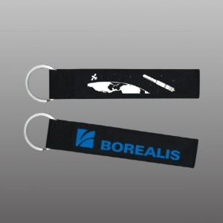

【상세/제작정보】 | <p><span style="font-size: 14pt; font-family: 돋움, dotum;">※ </span><span style="font-size: 14pt; font-family: 돋움, dotum;">기본 색상 외 색상은 재고 없을 경우&nbsp;</span><span style="font-size: 14pt; font-family: 돋움, dotum;">염색제작 5-7일 소요&nbsp;</span><span style="font-size: 14pt; font-family: 돋움, dotum;">+ 제작기간 10~14일 이므로, 일정 확인 바랍니다.</span></p><p><span style="font-size: 14pt; font-family: &quot;Malgun Gothic&quot;;"></span><span style="font-size: 18.6667px; font-family: 돋움, dotum;">※ 배송비 1박스 500개 포장, 박스당 4,500원 부가세별도 발생</span><span style="font-family: 돋움, dotum; font-size: 14pt;">​</span></p><p><span style="font-size: 14pt; font-family: &quot;Malgun Gothic&quot;;">&nbsp;</span></p>

【인쇄/포장옵션】 | 실크 / 포장불가능

【공급단가】 | 수량 | 500~ | 1,000~ | 3,000~ | 5,000~ | 10,000~
*VAT별도 | 단가 | 2,700원 | 2,600원 | 2,500원 | 2,400원 | 2,340원

【상품 URL】 | https://www.synergygift.co.kr:443/src/goods_detail.php?gdno=38076

